关系图
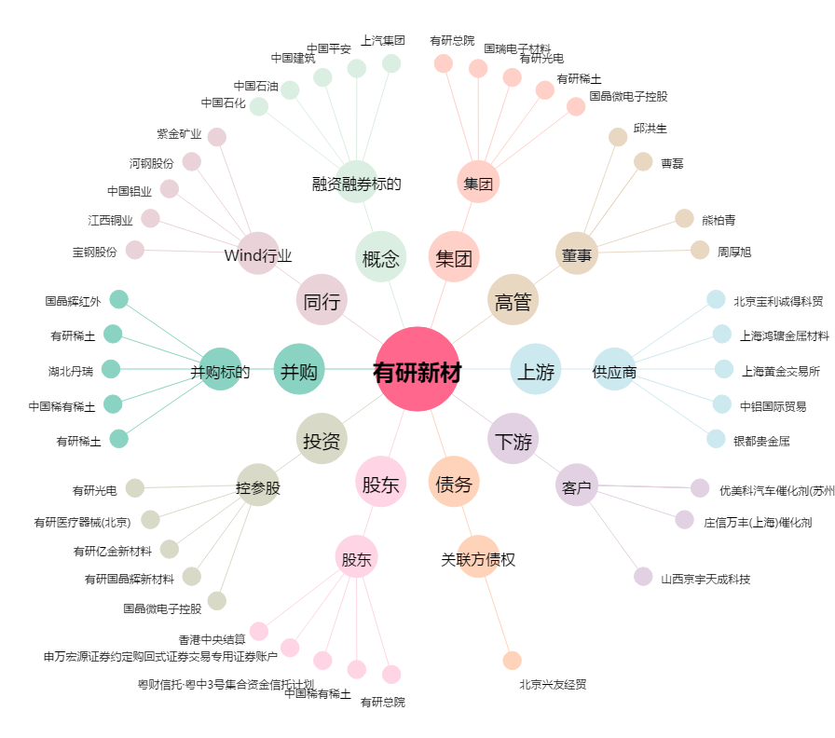
有研新材[600206.SH] - 关系概览图

